상품제안서
뉴백30x45cm 100매 | 상품코드: S12867

 |  |  |  |  |  |  | 02-713-8555 | www.synergygift.co.kr
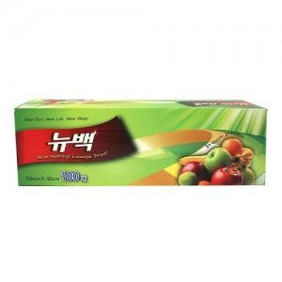

【상세/제작정보】 | 스티커부착별도(기본명함크기) 24개단위로만 주문이 가능합니다

【인쇄/포장옵션】 | 스티커 / 비규격미포장

【공급단가】 | 수량 | 312~ | 1,000~ | 2,000~ | 3,000~ | 5,000~
*VAT별도 | 단가 | 1,950원 | 1,870원 | 1,800원 | 1,730원 | 1,690원

【상품 URL】 | https://www.synergygift.co.kr:443/src/goods_detail.php?gdno=13085

